Sheet1
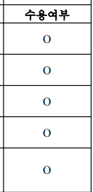
요구사항 정의서 |  |  |  | 시스템명 |  | 작성자 | Team3
 |  |  |  | 서브시스템명 |  | 작성일자
요구사항ID | 요구사항 명 | 요구사항 상세설명 | 요청자(부서) | 유형 | 우선순위 | 중요도 | 수용여부
REQ-001
REQ-002
REQ-003
REQ-004
REQ-005
REQ-006
REQ-007
REQ-008
REQ-009
REQ-010
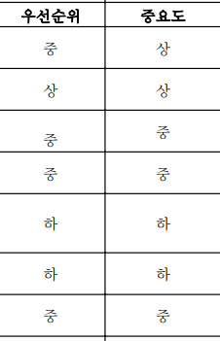
REQ-011
REQ-012
REQ-013
REQ-014
REQ-015
REQ-016
REQ-017
REQ-018
REQ-019
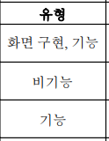
REQ-020
REQ-021
REQ-022

